关系图
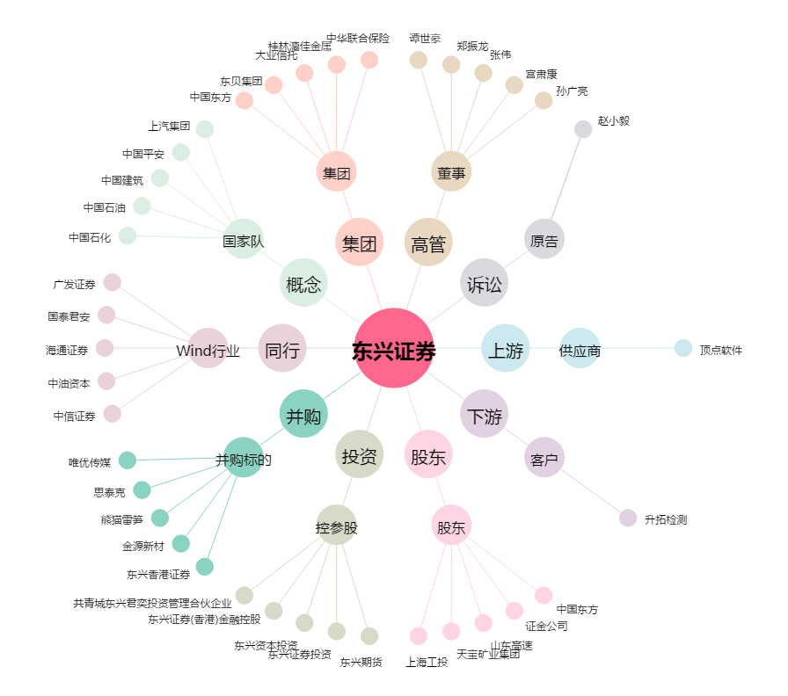
东兴证券[601198.SH] - 关系概览图

